氏名漢字
 |  |  |  |  |  |  | 氏名漢字確認票
○記入にあたって |  |  |  |  |  | 所属名：
・氏名に、常用漢字または人名用漢字以外の文字が含まれている場合に作成してください。 |  |  |  |  |  | 職 名：
・手書きする場合は判別できるように楷書体で丁寧に記載してください。 |  |  |  |  |  | 任用開始日：

①氏名（本名） |  | ②氏名（旧姓・改名前氏名） |  | ③氏名（その他） |  | （ 記 入 例 ）
氏名字体 | 備 考 | 氏名字体 | 備 考 | 氏名字体 | 備 考 | 氏名字体 | 備 考
 |  |  |  |  |  | 𠮷 | 「吉」の上が「土」
 |  |  |  |  |  | 田 | 常用漢字

 |  |  |  |  |  | 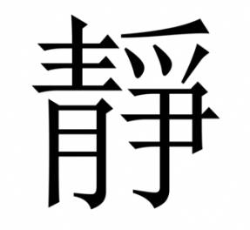 | 「静」の 異体字
 |  |  |  |  |  | 香 | 常用漢字

